Cтолы
Мебель для персонала FORTA
Основные цвета: Белый премиум, Черный графит, Дуб Гамильтон |  |  | Москва/Санкт-Петербург | Цены в рублях на |  | 46,023
Цвета опор - Антрацит/Бук, Белый/Бук
Изображение | Артикул | Габаритные размеры | Описание | Вес (кг) | Объем (м.куб.) | Цена
Столы письменные
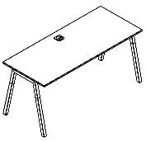 | FST 1167 | 1180х670х733 | Столешница прямолинейная из ЛДСП т.18мм. c кромкой ABS т.2.мм, комплектуется квадратной заглушкой кабель-канала по центру, 2-мя траверсами и комбинированными опорами А-образной формы, верхняя часть из профиля трубы 40х40мм и нижняя часть из массива бука; отделка – масло-воск. Опоры имеют регулировку внизу. | 27.74 | 0.10 | 27,509
 | FST 1367 | 1380х670х733 |  | 29.91 | 0.11 | 28,254
 | FST 1567 | 1580х670х733 |  | 32.08 | 0.11 | 29,110
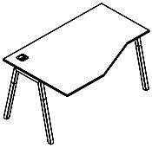 левый | FCT 1367 (L/R) | 1380х900(670)х733 | Столешница эргономичная из ЛДСП т.18мм. c кромкой ABS т.2.мм, комплектуется квадратной заглушкой кабель-канала слева или справа, 2-мя траверсами и комбинированными опорами А-образной формы, верхняя часть из профиля трубы 40х40мм и нижняя часть из массива бука; отделка – масло-воск. Опоры имеют регулировку внизу. | 32.15 | 0.12 | 30,131
 | FCT 1567 (L/R) | 1580х900(670)х733 |  | 34.88 | 0.12 | 31,213
Брифинг-приставка
 | FB 1167 | 1180х670х733 | Столешница из ЛДСП т.18мм. c кромкой ABS т.2.мм, комплектуется 2-мя траверсами и комбинированной опорой А-образной формы, верхняя часть из профиля трубы 40х40 мм и нижняя часть из массива бука; отделка – масло-воск. Опора имеет регулировку внизу. | 17.93 | 0.08 | 17,541
Конференц-столы
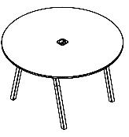 | FRST 1020 | D=1020х733 | Столешница круглая из ЛДСП т.18мм. c кромкой ABS т.2.мм, комплектуется квадратной заглушкой кабель-канала в центре, 2-мя траверсами и комбинированными опорами А-образной формы, верхняя часть из трубы 40х40мм и нижняя часть материал – массив бука; отделка – масло-воск. Опоры с регулировкой внизу. | 27.80 | 0.10 | 32,379
 | FRST 1250 | D=1250х733 |  | 35.96 | 0.14 | 35,451
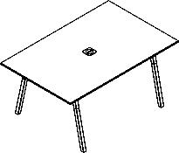 | FSCT 1510 | 1580х1020х733 | Столешница прямоугольная из ЛДСП т.18мм. c кромкой ABS т.2.мм, комплектуется квадратной заглушкой кабель-канала в центре, 2-мя траверсами и комбинированными опорами А-образной формы, верхняя часть из трубы 40х40мм и нижняя часть из массива бука; отделка – масло-воск. Опоры с регулировкой внизу. | 34.84 | 0.14 | 31,246
Журнальные столы
 | FCT 570 | 570х570х475 | Столешница круглая из ЛДСП т.18мм. c кромкой ABS т.2.мм, комплектуется 4-мя опорами: материал – массив бука; отделка – масло-воск. Опоры без регулировки с войлочными подпятниками. Столешница в цветах - Белый премиум, Черный графит | 15.59 | 0.05 | 20,378
 | FCT 6767 | 670х670х475 | Столешница прямоугольной формы из ЛДСП т.18мм. c кромкой ABS т.2.мм. Комплектуется 4-мя опорами: материал – массив бука; отделка – масло-воск натуральный. Опоры без регулировки с войлочными подпятниками. Столешница в цветах - Белый премиум, Черный графит | 17.96 | 0.06 | 19,971
Рабочие станции
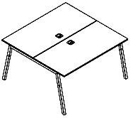 | FWST 1113 | 1180x1346x733 | Столешницы из ЛДСП т.18мм. c кромкой ABS т.2.мм, каждая комплектуется квадратной заглушкой кабель-канала по центру и каждая 2-мя траверсами. Между столешницами имеется зазор 6 мм для установки настольных экранов. Опоры комбинированные А-образной формы, верхняя часть из профиля трубы 40х40мм и нижняя часть из массива бука; отделка – масло-воск. Опоры имеют регулировку внизу. | 52.51 | 0.20 | 43,051
 | FWST 1313 | 1380x1346x733 |  | 56.85 | 0.21 | 44,541
 | FWST 1513 | 1580x1346x733 |  | 61.19 | 0.23 | 46,251
 | FIST 1167 | 1180х670х733 | Столешница ЛДСП т.18мм. c кромкой ABS т.2.мм, комплектуется квадратной заглушкой кабель-канала по центру, 2-мя траверсами и промежуточной комбинированной опорой А-образной формы, верхняя часть из профиля трубы 40х40мм и нижняя часть из материала – бук; отделка – масло-воск Промежуточная опора с регулировкой внизу. | 19.44 | 0.06 | 21,811
 | FIST 1367 | 1380х670х733 |  | 23.78 | 0.07 | 22,556
 | FIST 1567 | 1580х670х733 |  | 23.78 | 0.07 | 23,412
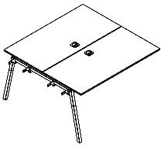 | FIWST 1113 | 1180х1346х733 | Столешницы ЛДСП т.18мм. c кромкой ABS т.2.мм, каждая комплектуется квадратной заглушкой кабель-канала по центру и каждая 2-мя траверсами. Между столешницами зазор 6мм для установки настольных Экранов. Столешницы комплектуюца Промежуточной опорой комбинированной А-образной формы, верхняя часть из профиля трубы 40х40мм и нижняя часть из массива бука; отделка – масло-воск. Промежуточная опора с регулировкой внизу. | 37.27 | 0.12 | 35,074
 | FIWST 1313 | 1380х1346х733 |  | 41.61 | 0.13 | 36,564
 | FIWST 1513 | 1580х1346х733 |  | 45.95 | 0.15 | 38,275
Варианты комплектации
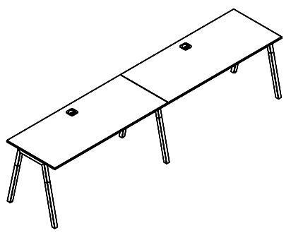 FST 1567 + FIST 1567 |  |  | 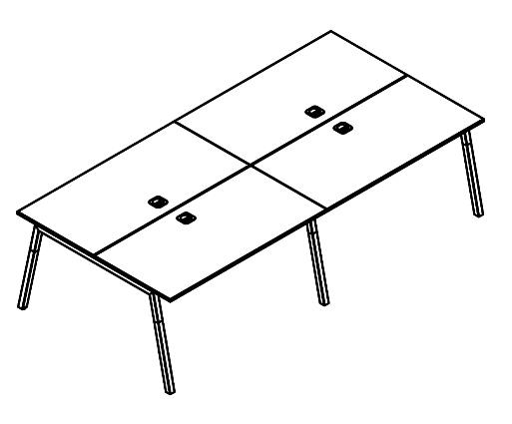 FWST 1313 + FIWST 1313

Тумбы и доп.элементы
Изображение | Артикул | Габаритные размеры | Описание | Вес (кг) | Объем (м.куб.) | Цена
Тумба мобильная
 | FMC-3D.A | 408х504х600 | Тумба полностью из ЛДСП т.18мм, кромки ABS т.2 и 0,45мм, комплектуется центральным замком, колесными опорами - 2 со стопором и 2 б/стопора. Ящик - фолдинг и дно белого цвета. Ручка накладная, расположение горизонтальное, материал - массив бука, отделка – масло-воск. Тумба полностью в цвете Белый премиум, Черный графит | 26.82 | 0.04 | 18,899
Тумбы приставные
 | FLC-3D.1A | 408х504х733 | Тумба приставная с открытой нишей и ящиками из ЛДСП т.18мм, с кромками ABS т.2 и 0,45мм, комплектуется центральным замком, регулируемыми опорами шкафной группы 50х27 черного цвета. Ящики-фолдинг и дно белого цвета. Ручки накладные, расположение горизонтальное, материал - массив бука, отделка – масло-воск. Каркас тумбы в цвете Белый премиум и Черный графит, топ в цвете Белый премиум, Черный графит и Дуб Гамильтон. | 30.49 | 0.06 | 19,403
 | FLC-3D.2A | 570х504х733 | Тумба приставная с открытой нишей, полностью - из ЛДСП т.18мм, с кромками ABS т.2мм и 0,45мм, комплектуется центральным замком, регулируемыми опорами шкафной группы 50х27 черного цвета. Ящики-фолдинг, дно белого цвета. Ручка накладная, расположение горизонтальное, материал - массив бука, отделка – масло-воск. Каркас в цвете Белый премиум и Черный графит, топ в цвете Белый премиум, Черный графит и Дуб Гамильтон. | 31.50 | 0.06 | 19,692
Тумба под оргтехнику
 | FPS 806 | 802х600х660 | Тумба из ЛДСП т.18мм, с кромками ABS т.2мм и 0,45мм. Каркас имеет в центре вертикальную стенку и комплектуется 5-ю регулируемыми шкафными опорами 50х27 черного цвета, этим увеличиваем нагрузку на тумбу до 100кг. Ручка накладная, расположение вертикальное, материал - массив бука, отделка – масло-воск. Каркас в цвете Белый премиум и Черный графит, топ в цвете Белый премиум, Черный графит и Дуб Гамильтон. | 42.07 | 0.10 | 18,138
Подставка под системный блок
 | FSS 4526 | 450х260х255 | Подставка под системный блок из ЛДСП т.18мм с кромкой ABC т.2мм. Комплектуется металлическим прутком диаметра 5мм и колесными опорами - 2 со стопором и 2 б/стопора. Подставка выполняется в цвете Белый премиум и Черный графит | 2.40 | 0.01 | 2,811
Лоток подвесной
 | FMK 060 | 610х114х100 | Металлический навесной лоток для укладки проводов, устанавливается по месту при помощи саморезов. Толщина метала лотка 1,5мм. Металлический лоток в цветах - Белый и Антрацит | 1.05 | 0.01 | 1,534
 | FMK 080 | 800х114х100 |  | 1.38 | 0.01 | 1,881
 | 010.010.00005 | 93х66х41 | Комплект держателей для проводов из пружинистого пластика. Крепятся по месту под столешницей. Провод вкладывается в ячейки, при помощи нажатия на закругленную часть. Упаковка из 2-х держателей. Цвет - алюминий. | 0.11 | 0.00 | 1,459
Экраны фронтальные
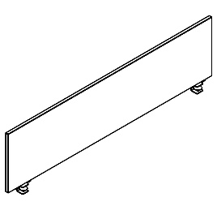 | FBP 1135 | 1180х18х350 | Панель экрана из ЛДСП т.18мм с кромкой ABS т.2мм по периметру, прямоугольной формы, комплектуется штыревыми кронштейнами со струбциной. Панель экрана в цвете - Белый премиум, Черный графит и Дуб Гамильтон. Кронштейны в цвете - Белый и Антрацит | 6.45 | 0.01 | 5,018
 | FBP 1335 | 1380х18х350 |  | 7.31 | 0.02 | 5,309
 | FBP 1535 | 1580х18х350 |  | 8.18 | 0.02 | 5,607
Экраны торцевые
 | FBL 6535 | 647х18х346 | Панель экрана из ЛДСП т.18мм с кромкой ABS т.2мм по периметру, прямоугольной формы, комплектуется специальными кронштейнами для торцевых экранов. Панель экрана в цвете - Белый премиум, Черный графит и Дуб Гамильтон. Кронштейн в цвете - Белый и Антрацит | 3.74 | 0.01 | 5,026
Экраны для рабочих станций
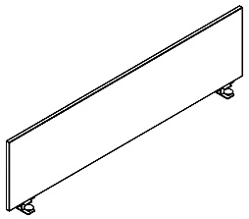 | FWBP 1135 | 1180х18х350 | Панель экрана из ЛДСП т.18мм с кромкой ABS т.2мм по периметру, прямоугольной формы, комплектуется специальными штыревыми кронштейнами с площадкой для фиксации. Панель экрана в цвете - Белый премиум, Черный графит и Дуб Гамильтон. Кронштейны в цвете - Белый и Антрацит | 6,65 | 0,02 | 6,170
 | FWBP 1335 | 1380х18х350 |  | 7.51 | 0,02 | 6,461
 | FWBP 1535 | 1380х18х350 |  | 8.38 | 0,02 | 6,759
 | FWBL 6535 | 647х18х350 |  | 3.84 | 0,01 | 4,060
Фронтальные панели подвесные
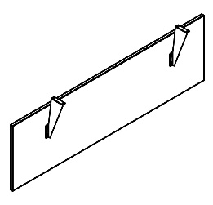 | FDST 1040 | 980х18х404 | Панель фронтальная из ЛДСП т.18мм с кромкой ABS т.2мм, прямоугольной формы, комплектуется специальными металлическими кронштейнами. Панель фронтальная в цвете - Белый премиум, Черный графит и Дуб Гамильтон, кронштейны в цвете - Белый или Антрацит. Таблицу применения фронтальных панелей см. на листе "Техническая информация" | 5.45 | 0.02 | 4,514
 | FDST 1140 | 1180х18х404 |  | 7.29 | 0.02 | 4,606
 | FDST 1340 | 1380х18х404 |  | 8.30 | 0.02 | 4,919
 | FDST 1540 | 1580х18х404 |  | 9.31 | 0.02 | 5,236

Комплектация шкафов
Двери: |  |  | дверь низкая |  | Стёкла:
 |  |  | дверь средняя
 |  |  | дверь высокая
Шкафы широкие
Название | Изображение | Артикул | Кол. | Состоит |  |  |  |  |  |  |  | Цена
 |  |  |  | Стеллаж | кол. | Дверь | кол. | Стекло+фурнитура | кол. | Топ | кол.
Шкаф с глухими дверьми | 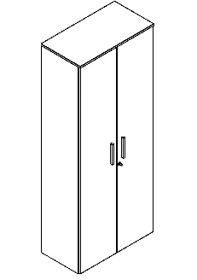 | FHC 80.1(Z) | 1 | FHC 80 | 1 | FHD 40-2(Z) | 1 |  |  | FTP 8043 | 1 | 29,539
Шкаф комбинированный |  | FHC 80.2(Z) | 1 | FHC 80 | 1 | FLD 40-2(Z) | 1 | FGD 40-1F | 2 | FTP 8043 | 1 | 38,690
Шкаф с глухими средними и малыми дверьми |  | FHC 80.3(Z) | 1 | FHC 80 | 1 | FMD 40-2(Z) | 1 |  |  | FTP 8043 | 1 | 33,228
 |  |  |  |  |  | FLD 40-2(Z) | 1
Шкаф с 2-мя комплектами глухих малых дверей |  | FHC 80.4(Z) | 1 | FHC 80 | 1 | FLD 40-2(Z) | 2 |  |  | FTP 8043 | 1 | 31,957
Шкаф с 1 комплектом глухих малых дверей |  | FHC 80.5(Z) | 1 | FHC 80 | 1 | FLD 40-2(Z) | 1 |  |  | FTP 8043 | 1 | 25,241
Шкаф с глухими средними дверьми |  | FMC 80.1(Z) | 1 | FMC 80 | 1 | FMD 40-2(Z) | 1 |  |  | FTP 8043 | 1 | 21,016
Шкаф со стеклянными дверьми |  | FMC 80.2 | 1 | FMC 80 | 1 |  |  | FGD 40-1F | 2 | FTP 8043 | 1 | 26,477
Шкаф с глухими малыми дверьми |  | FMC 80.3(Z) | 1 | FMC 80 | 1 | FLD 40-2(Z) | 1 |  |  | FTP 8043 | 1 | 19,744
Шкаф с глухими малыми дверьми |  | FLC 80.1(Z) | 1 | FLC 80 | 1 | FLD 40-2(Z) | 1 |  |  | FTP 8043 | 1 | 17,160
Гардероб
Название | Изображение | Артикул | Кол. | Состоит |  |  |  |  |  |  |  | Цена
 |  |  |  | Стеллаж | кол. | Дверь | кол. | Стекло+фурнитура | кол. | Топ | кол.
Гардероб |  | FCW 80(Z) | 1 | FCW 80-1 | 1 | FHD 40-2(Z) | 1 |  |  | FTP 8043 | 1 | 26,065
Шкафы узкие комплектуются левыми или правыми деревянными дверьми, а также универсальными стеклянными дверьми в алюминиевой раме
Название | Изображение | Артикул | Кол. | Состоит |  |  |  |  |  |  |  | Цена
 |  |  |  | Стеллаж | кол. | Дверь | кол. | Стекло+фурнитура | кол. | Топ | кол.
Шкаф-колонка с глухой дверью | 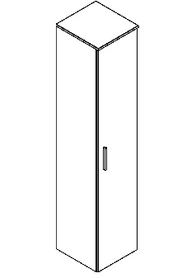 | FHC 40.1 (L/R) | 1 | FHC 40 | 1 | FHD 40-1 | 1 |  |  | FTP 4043 | 1 | 19,735
Шкаф-колонка комбинированная |  | FHC 40.2 (L/R) | 1 | FHC 40 | 1 | FLD 40-1(L) | 1 | FGD 40-1F | 1 | FTP 4043 | 1 | 24,696
Шкаф колонка с глухой малой дверью |  | FHC 40.5 (L/R) | 1 | FHC 40 | 1 | FLD 40-1(L) | 1 |  |  | FTP 4043 | 1 | 17,472
Шкаф колонка с глухой средней дверью |  | FMC 40.1 | 1 | FMC 40 | 1 | FMD 40-1(L) | 1 |  |  | FTP 4043 | 1 | 13,757
Шкаф колонка с стеклянной дверью |  | FMC 40.2 | 1 | FMC 40 | 1 |  |  | FGD 40-1F | 1 | FTP 4043 | 1 | 17,267
Шкаф колонка с глухой малой дверью |  | FLC 40.1 | 1 | FLC 40 | 1 | FLD 40-1(L) | 1 |  |  | FTP 4043 | 1 | 10,999
Топы
Название |  |  | Кол. | Состоит
 |  |  |  | Топ
Топ для узких шкафов |  |  | 1 | FTP 4043 |  |  |  |  |  |  |  | 1,162
Топ для широких шкафов |  |  | 1 | FTP 8043 |  |  |  |  |  |  |  | 1,875

Компоновки ассортимента
Компоновки элементов
 |  | Комбинация №1 |  | Наименование/Артикул | Количество | Цена
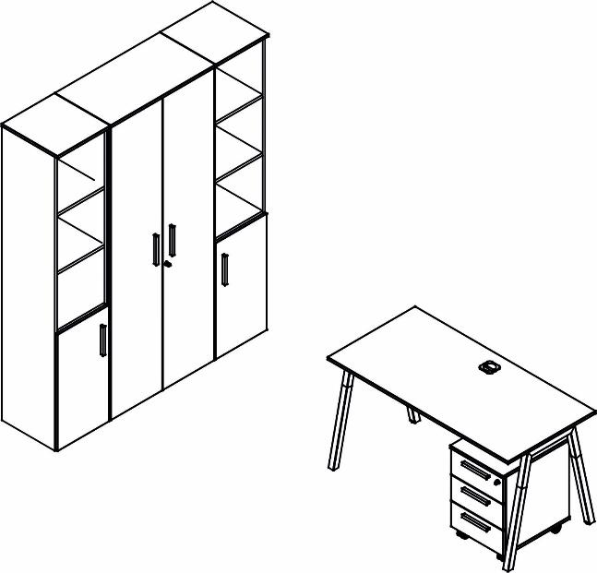 |  |  |  | FST.1367 | 1 | 28,254
 |  |  |  | FMC-3D.A | 1 | 18,899
 |  |  |  | FCW 80(Z) | 1 | 26,065
 |  |  |  | FHC 40.5(L/R) | 2 | 34,944

 |  |  |  |  |  |  | `

 | Цена: |  | 108,162.00 |  |  |  |  | `

 |  |  |  | Наименование/Артикул | Количество | Цена
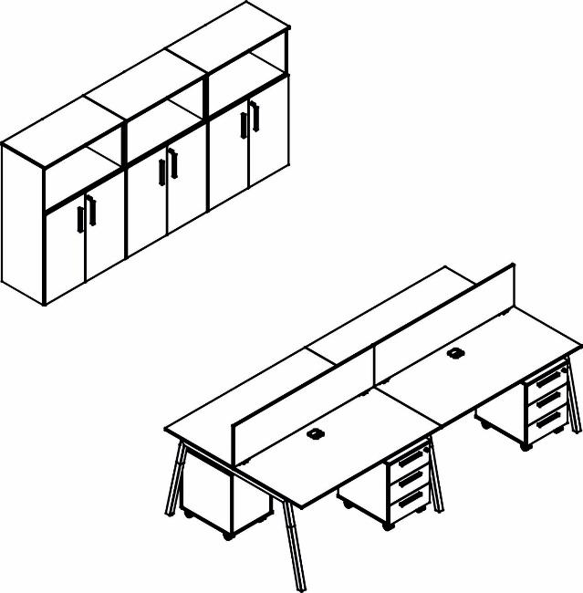 |  |  |  | FWST 1313 | 1 | 44,541
 |  |  |  | FIWST 1313 | 1 | 36,564
 |  |  |  | FMC-3D.A | 4 | 75,598
 |  |  |  | FWBP 1335 | 2 | 12,922
 |  |  |  | FMC 80.3 | 3 | 59,232

 | Цена: |  | 228,857.00

 |  | Комбинация №3 |  | Наименование/Артикул |  | Цена
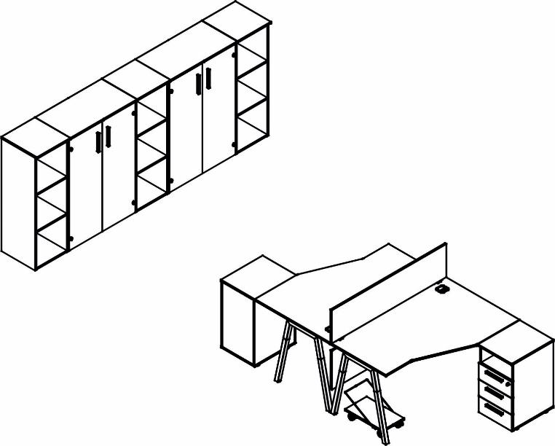 |  |  |  | FCT 1367 | 2 | 60,263
 |  |  |  | FBP 1335 | 1 | 5,309
 |  |  |  | FDST 1340 | 1 | 4,919
 |  |  |  | FLC-3D.1A | 2 | 38,805
 |  |  |  | FSS 4526 | 2 | 5,621
 |  |  |  | FMC 80.2 | 2 | 52,954
 |  |  |  | FMC 40 | 3 | 26,641
 |  |  |  | FTP 4043 | 3 | 3,487

 | Цена: |  | 197,999.00

Техническая информация
Таблица применения фронтальных панелей
 | Фронтальная панель закрывает опоры | Фронтальная панель между опорами
FDST 1040 | - | FST 1167
FDST 1140 | FST 1167 | FST 1367 FCT 1367 (L/R)
FDST 1340 | FST 1367 FCT 1367 (L/R) | FST 1567 FCT 1567 (L/R)
FDST 1540 | FST 1567 FCT 1567 (L/R) | -

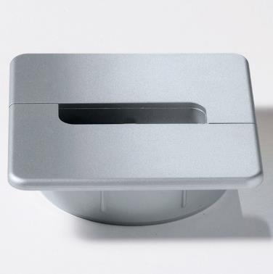 Заглушка кабель-канала | 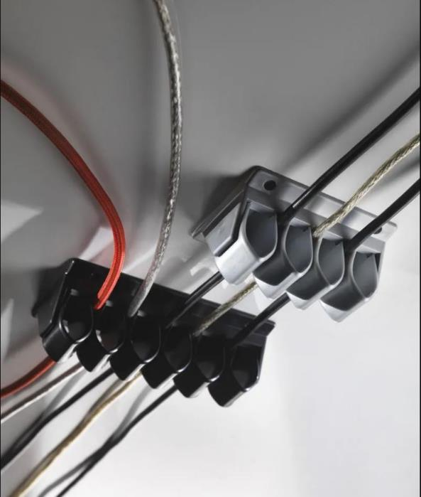 Держатель для проводов

